Sheet1
2026.06.01 担当：水野
Image-Recognition

Overview

本プロジェクトは、「画像認識技術の実現・獲得」を目的としています。
制御には NVIDIA社のJetson Orin Nanoを使用し、下記2項目達成を目標とします。
・人認識による自動車リフトの安全装置
・パレット穴を検出し、位置を特定

将来的には、タイヤやジャッキポイント認識による自動セッティング、人追尾などの技術展開も考えられます。

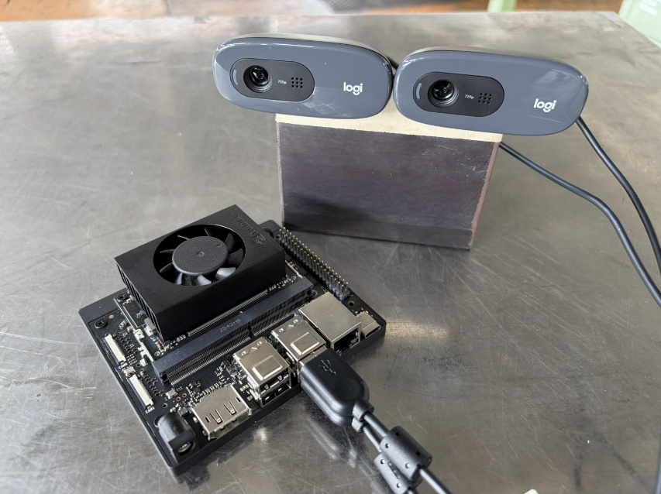
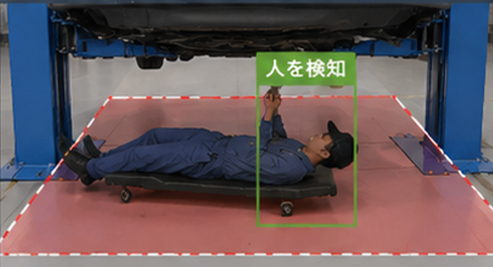


USBカメラ

コンピューターボード
Jetson Orin Nano
Git Hub アクセス

動作環境
イメージ画像

